shifthand
Back
Refresh
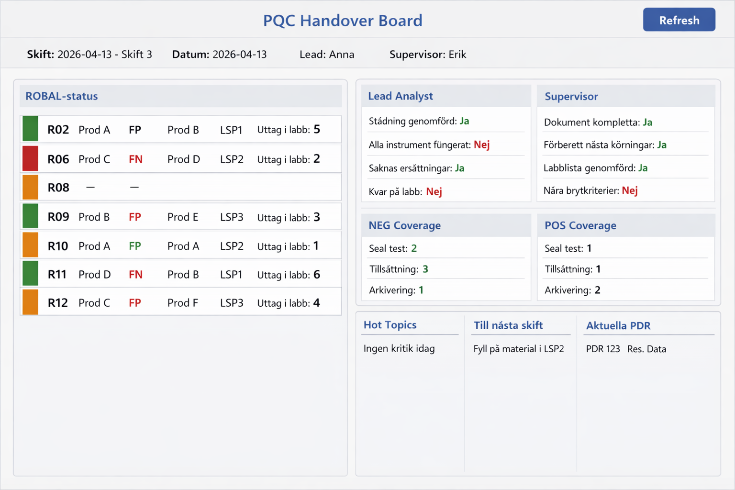
 |  |  |  | IPT – Shift handover 20260413
 |  |  |  | Shift 3 to Shift 4
 | Ongoing Status |  |  |  |  | Upcoming Status |  |  |  |  | Lead Analyst: ERIK
R | Produkt | LSP | FP/FN | Bag# | Övrigt | Produkt | LSP | Tinat Poolat |  | Övrigt | Städning genomförd: | Ja
 |  |  |  |  |  |  |  |  |  |  | Alla Instrument fungerat | Nej
 |  |  |  |  |  |  |  | NEG | POS |  | Saknas ersättningar | Ja
2 | - | - | - | - | Standstill | MTB U | 78701 | Ja | Ja | Startar kl 02:00 | Kvar på labb | Nej
6 | MTB U | 38424 | - | 5 | Pausad | CTNG | 39311 | Ja | Ja | -
8 | Carba | 10508 | - | 7 | 3 OBR SR | MRSA NxG | 11408 | Nej | Nej | OBR Beställd | Supervisor: ANNA
9 | MTB U | 39307 | - | 8 | Nya celler | CTNG | 39315 | Ja | Nej | - | Dokument kompletta | Ja
10 | CTNG | 34224 | - | 1 |  | HIV VL | 34301 | Ja | Nej |  | Förberett nästa lots | Ja
11 | - | - | - | - | Standstill | - | - | - | - | Standstill | Labblista genomförd | Ja
12 | HIV VL | 39304 | 1x FP | 9 | Risk RES. | MTB U | 39308 | Nej | Ja |  | Nära avbrytningskriterier | Nej

 | På Labb | NEG | POS |  | HOT TOPICS |  |  | Nya Träningar |  |  | Kommentar
 | Seal test | 0 | 1 |  | Till nattskift: Kalibrering på Infinity-III i pos, tisdag kl 06:00 (2026-04-14) Kontoret (och labbet) är 5S:at. Försök fortsätta hålla ordning. =) |  |  | D12547 Rev BG |  |  | Fri text för Lead Analyst och Supervisor angående deras tasks
 | Tillsättning | 0 | 1 |  |  |  |  | IT0176 AC
 | Arkivering | 4 | 3 |  |  |  |  | Aktuella PDR
 | Datum | 20260413 | 20260413 |  |  |  |  | PDR-SE-02-02 (HxP)
 | Sign | Jesp | PESP |  |  |  |  | -

 |  |  |  |  |  |  |  |  |  |  |  |  | POS | NEG

 | Seal test | Tillsättning | Arkivering | Datum | Sign
NEG | 0 | 0 | 4 | 20260413 | JESP
POS | 1 | 1 | 3 | 20260413 | PESP

